Sheet1
MUSTERI ADI | Маржан, город Жетисай
SIPARIS TARIHI | 2026-03-03
TELEFON NUMARASI | 87755107227
SIPARISI VEREN KISI ADI | Маржан
ADRES | город Жетисай
SİPARİŞ NO | SD-000011
URUN FOTOSU | KOD | URUN ADI | MIKTAR | OLCU | DEPARTMAN | STOK DURUMU | TURU ( METAL -AHSAP- PLASTIK ) | KUMAS SECIMI | DIKIS BOLUMU | DÖŞEM | GIDEN KUMAS MIKTARI MT MT | KARKAS BOYA SECIMI | IP SECIMI | IP MIKATARI MT | NOT | MASA TABLASI TURU | MASA TABLA KENAR | TESLIM TARIHI | AHSAP TURU
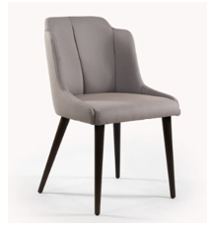 |  | Стул обеденный 274 | 30 |  | KARKAS | URETIM YAPILACAK , HER SANDALYE DORT AYAK ,AYAKLAR RUSTEME SIPARIS HUS AGACI , SIRT ICIN 3MM 150*150 FANERA ALINACAK SIRT BASILACAK BUNU BEKBERGEN YAPACAK . 3 PLAKA 3MM FANERADAN UC SIRT CIKAR | AHSAP | Цвет ткани Domiart River, color 2 Tofu | SIRT DIKIS VE OTURAK DIKIS | YAPILACAK | 1.5 | Цвет каркаса 72 Kouy Ceviz |  |  | AYAKLARI EKSTRA GUCLENDIR |  |  | 30 IS GUNU
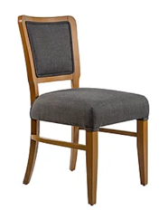 | A0376 | Стул обеденный Dupe | 30 |  | KARKAS | SIPARIS AHSAP KARKAS BOLUMU | AHSAP | Цвет ткани Domiart River, color 11 olive | DIKIS YOK | YAPILACAK | 1.5 | Цвет каркаса 72 Kouy Ceviz | GRI IO 001 |  |  |  |  | 30 IS GUNU
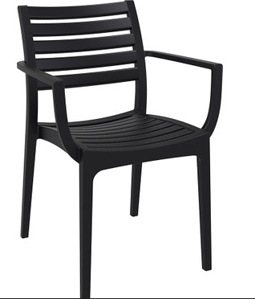 |  | plastik sandalye | 50 |  | satınalma | dış alım | plastik | yok | yok | yok

